箱唛

Factory name (工厂名称) | 华盛
Product Code.(产品编号) | ET090118 po: 50003 TYPE1
Style Code.(款号) | 2479 4484 4917 7475
Product Code.(产品编号) | ET090118 po: 50003 TYPE1 | Carton No.(箱号):
Inner Packages(包装方式） | 折叠 / 袋装 | 1
SIZE/qty (尺码/数量) | 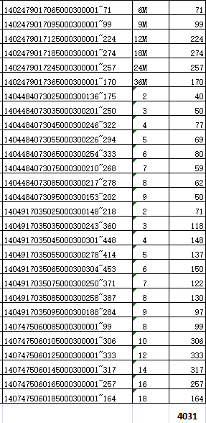
Carton Dimension（箱规） | 27*27 | Country of Origin：
Gross Weight（毛重） | 6.1
Net Weight（净重） | 5.2
Remark（备注） | /

